关系图
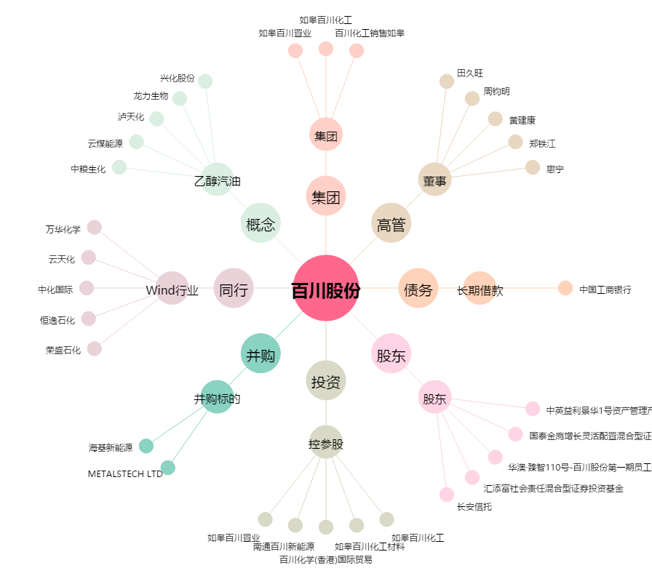
百川股份[002455.SZ] - 关系概览图

